Sheet1
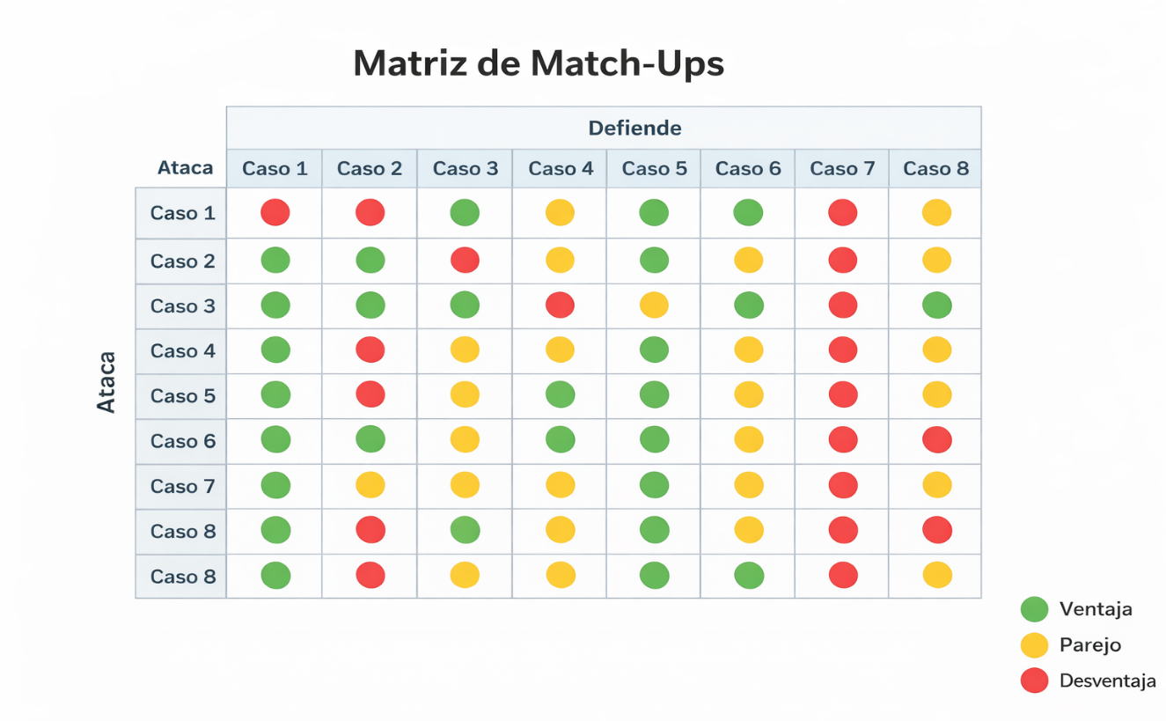
sobre 10 | Area(A) | Densidad(D) | Proporcion(P) alto/ancho | x | Caso 1 | Caso 2 | Caso 3 | Caso 4 | Caso 5 | Caso 6 | Caso 7 | Caso 8
Vida | grande = + vida | neutro | neutro | Vida | 8 | 5 | 7 | 5 | 8 | 5 | 6 | 8
Rango | grande = + rango | peso = + rango | ancho = + rango | Rango | 10 | 4 | 5 | 10 | 5 | 5 | 6 | 4
Daño | grande= + daño | peso = + daño | neutro | Daño | 7 | 6 | 8 | 8 | 5 | 6 | 6 | 7
Velocidad | grande = - velocidad (leve) | peso = - velocidad | ancho = - velocidad (leve) | Velocidad | 2 | 8 | 3 | 4 | 3 | 8 | 6 | 3
Defensa | neutro | peso = + defensa | neutro | Defensa | 5 | 4 | 5 | 4 | 8 | 4 | 6 | 7
Escudo | grande = - escudo | peso = - escudo (leve) | neutro | Escudo | 2 | 4 | 3 | 2 | 2 | 3 | 3 | 1
 |  |  |  |  | 34 | 31 | 31 | 33 | 31 | 31 | 33 | 30
Ningn personaje puede tener daño alto, velocidad alta y defensa alta al mismo tiempo.
1-10 1-3 = bajo
4-6 =medio
7-10 = alto
La suma total de stats no puede exceder 40 puntos.
Area (A)
Pequeño −1 a stats de fuerza
Mediano neutro
Grande +1 a +2
Densidad (D)
Ligero +1 velocidad
Medio neutro
Pesado +1 daño / defensa, −1 velocidad
Proporcion (P)
Alto +1 velocidad
Cuadrado neutro
Ancho +1 rango / defensa
La vida minima debe ser 5
La velocidad maxima es 8
si la velocidad es mayor a 7 el escudo debe ser igual o menor a 5
Daño maximo igual a 8
si daño igual a 8 defensa igual o menor a 5
Defensa y escudo no pueden ser altos al mismo tiempo

Descripcion visual de cada caso
Caso 1:
Este caso se representa como una figura grande y estable, con un cuerpo voluminoso y extremidades notablemente largas que enfatizan su gran alcance. Su silueta es vertical y poco inclinada, transmitiendo una sensación de peso y control del espacio. Carece de efectos defensivos llamativos, lo que refuerza que su fortaleza no está en resistir golpes, sino en mantener a los enemigos a distancia y dominar el área de combate desde lejos.
Caso 2:
Visualmente se percibe como una figura delgada y aerodinámica, inclinada hacia adelante, con líneas dinámicas que sugieren movimiento constante. Su cuerpo es ligero y poco voluminoso, reflejando su baja resistencia, mientras que un escudo pequeño y discreto indica una protección mínima. La sensación general es la de un personaje rápido y preciso, diseñado para entrar y salir del combate sin quedarse expuesto.
Caso 3:
Este caso se muestra como una figura compacta y pesada, con un centro de masa bajo y bordes afilados que comunican su alto poder ofensivo. Su cuerpo transmite solidez, pero sin capas externas de protección visibles, lo que sugiere que su resistencia proviene más de su constitución que de mecanismos defensivos activos. Visualmente se percibe como una amenaza cercana que castiga con fuerza cuando logra acortar distancia.
Caso 4:
Se representa con un cuerpo pequeño y ligero contrastado por extremidades o armas exageradamente largas, que enfatizan su alcance extremo. Su geometría es agresiva, con picos y formas angulosas que comunican alto daño, pero carece casi por completo de volumen defensivo. La lectura visual es la de un personaje muy poderoso a distancia, pero frágil, donde cualquier error de posicionamiento se castiga severamente.
Caso 5:
Este caso se percibe como una figura muy ancha y robusta, con capas gruesas y placas sólidas que transmiten una gran resistencia. Su silueta es pesada y su movimiento parece lento y constante, sin efectos brillantes o escudos prominentes. Visualmente comunica estabilidad y persistencia, dando la impresión de un personaje difícil de derribar que avanza imponiendo presión más que velocidad.
Caso 6:
Se muestra como una figura ligera y estilizada, con líneas diagonales que refuerzan la sensación de agilidad y movilidad. Su volumen es reducido y su diseño evita elementos pesados, aunque puede presentar un escudo pequeño y funcional. La lectura visual es la de un personaje oportunista, que se mueve rápido, ataca con precisión y depende del posicionamiento y el timing para ser efectivo.
Caso 7:
Visualmente es una figura simétrica y bien proporcionada, sin exageraciones claras en ninguna dimensión. Su diseño es limpio y neutro, transmitiendo estabilidad y versatilidad. No destaca por picos visuales extremos, lo que refuerza su rol como referencia de balance dentro del sistema, capaz de adaptarse a distintas situaciones sin dominar ninguna en particular.
Caso 8:
Este caso se representa como una figura muy ancha y pesada, con un centro de masa bajo y extremidades cortas que refuerzan su carácter físico. Su silueta transmite fuerza y presión constante, más que alcance o velocidad. Visualmente se percibe como un personaje que avanza imponiéndose en el espacio, obligando al enfrentamiento directo y empujando a sus oponentes fuera de posición.
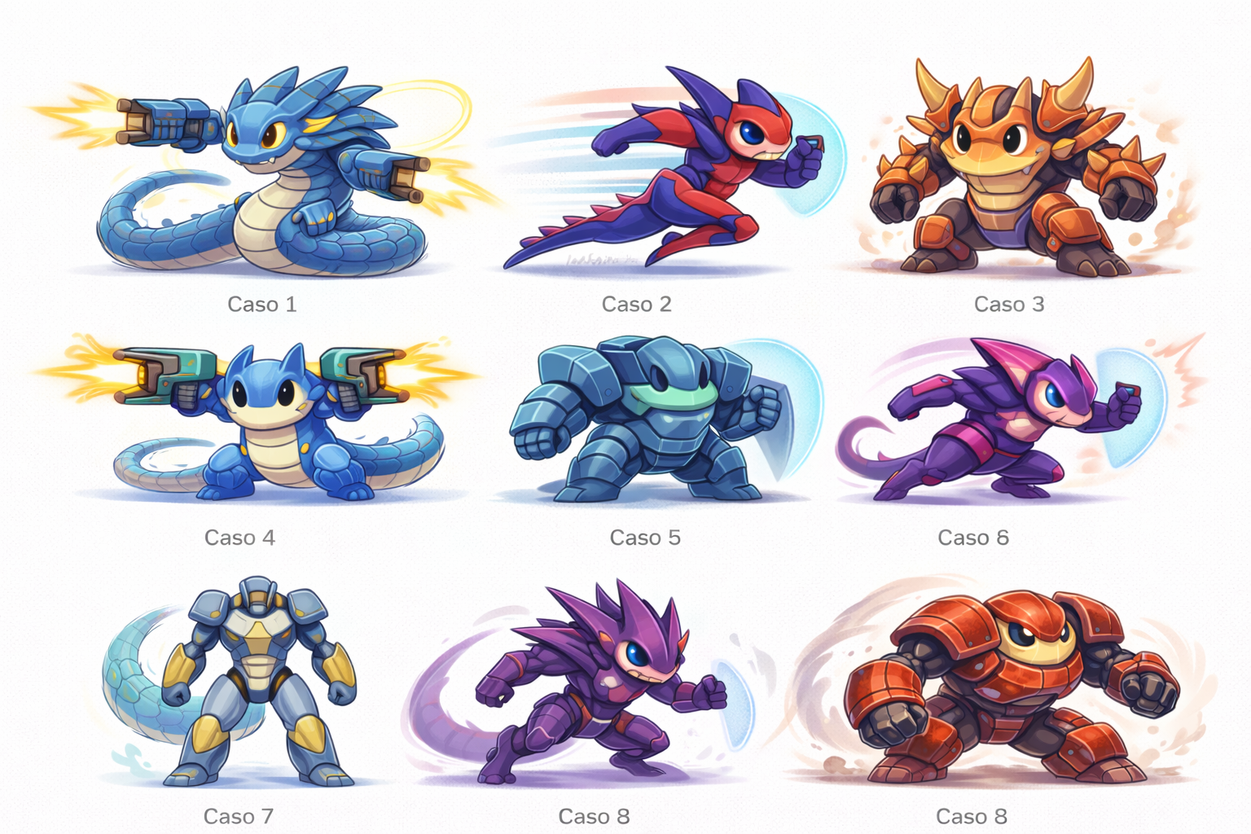
 |  |  |  | Caso 1 vs | Resultado | Justificacion |  | Caso 5 vs | Resultado | Justificacion
 |  |  |  | Caso 2 | Pierde 1 | 6 castiga su lentitud |  | caso1 | empate | pelea lenta
 |  |  |  | Caso 3 | Gana 1 | 1 no deja que se acerque 3 |  | caso2 | gana 5 | aguanta mas 5
 |  |  |  | Caso 4 | Empate | gana el mejor posicionamiento |  | caso3 | gana 5 | 5 mantiene la defensa intacta
 |  |  |  | Caso 5 | Empate | controla distancia |  | caso4 | gana 5 | 5 absorbe el daño
 |  |  |  | Caso 6 | Pierde 1 | 6 entra y sale sin castigo |  | caso6 | pierde 5 | 6 es mas rapido
 |  |  |  | Caso 7 | Gana 1 | el rango juega a favor de 1 |  | caso7 | empate | pelea larga
 |  |  |  | Caso 8 | Gana 1 | 8 no logra cerrar distancia |  | caso8 | empate | tanque vs tanque

 |  |  |  | Caso 2 vs | Resultado | Justificacion |  | Caso 6 vs | Resultado | Justificacion
 |  |  |  | caso1 | gana 2 | Controla el ritmo |  | caso1 | gana 6 | 1 nunca lo alcanza
 |  |  |  | caso3 | gana 2 | fuera del alcance de 3 |  | caso2 | empate | gana quien tenga mejores reflejos
 |  |  |  | caso4 | pierde 2 | Muere si falla una entrada |  | caso3 | gana 6 | 6 entra y sale sin problema
 |  |  |  | caso5 | pierde 2 | No tiene daño para bajarlo |  | caso4 | gana 6 | 6 castiga la fragilidad de 4
 |  |  |  | caso6 | empate | skill vs skill |  | caso5 | pierde 6 | 6 no le hace daño a 5
 |  |  |  | caso7 | empate | Depende de errores |  | caso7 | empate | emparejamiento justo
 |  |  |  | caso8 | pierde 2 | no puede empujarlo |  | caso8 | pierde 6 | 8 termina empujando a 6

 |  |  |  | Caso 3 vs | Resultados | Justificacion |  | Caso 7 vs | Resultado | Justificacion
 |  |  |  | caso1 | pierde 3 | no llega |  | caso1 | pierde | 7 pierde por rango
 |  |  |  | caso2 | empate | no alcanza a 1 |  | caso2 | empate | se basa en skill
 |  |  |  | caso4 | empate | si conecta 3, gana |  | caso3 | empate | estadisticamente parejo
 |  |  |  | caso5 | pierde3 | no atraviesa la defensa |  | caso4 | empate | el error decide
 |  |  |  | caso6 | pierde3 | nunca lo alcanza |  | caso5 | empate | muy largo
 |  |  |  | caso7 | empate | pelea justa |  | caso6 | empate | se enfrenta el ritmo de 6 contra la estabilidad de 7
 |  |  |  | caso8 | empate | chocan entre si |  | caso8 | empate | fuerza de 8 vs balance de 7

 |  |  |  | Caso 4 vs | Resultados | Justificacion |  | Caso 8 vs | Resultado | Justificacion
 |  |  |  | caso1 | empate | gana el mejor posicionamiento |  | caso1 | pierde 8 | No alcanza a 1
 |  |  |  | caso2 | gana4 | 4 castiga cuando entra 2 |  | caso2 | gana 8 | arrincona a 2
 |  |  |  | caso3 | empate | alto riesgo para 4 |  | caso3 | empate | golpe por golpe
 |  |  |  | caso5 | pierde 4 | no puede derrotarlo |  | caso4 | gana 8 | 8 le quita espacio a 4
 |  |  |  | caso6 | pierde 4 | 6 le gaana en alcance |  | caso5 | empate | ambos son tanques
 |  |  |  | caso7 | empate | se basa en skill |  | caso6 | gana 8 | 8 encierra a 6
 |  |  |  | caso8 | pierde 4 | 8 lo empuja |  | caso7 | empate | presion constante

